APP界面
1. 登录主页（sf账号与微信绑定）？与SAP讨论如何与微信集成比较好 | Note: 客户希望界面更加活泼，看看能不能通过颜色和图片来让整个app更趋向于社交类型的应用
1. 用户通过公众号或企业号登录时，检查该用户的微信openid是否在后台已与sf的账号token绑定（检查User表），如果未绑定则跳转到登录主页输入sf用户名密码进行验证（使用sf token接口验证）之后绑定（更新User表），若已绑定则进入主界面

2. 主页面（tile界面）
1. 可配置颜色，更换背景，显示客户logo在上方
2. 显示已完成的课程情况，自己的排名,任务完成状态 ，配置界面

3. 员工查看自己课程和考核记录
1. 显示课程完成情况以及完成的分数（使用LearningHistory接口读取）
显示的字段参看"SAP接口3-学习历史记录"黄色字段
2. 显示总分数

4. 员工查看自己信息界面
1. 显示微信头像（微信接口https://api.weixin.qq.com/cgi-bin/user/info?access_token=ACCESS_TOKEN&openid=OPENID&lang=zh_CN）以及基本信息（UserInformation）

5. 员工查看任务完成及奖励情况
1. 获得自己的任务完成情况（UserTask表）

6. 员工查看积分排名
1. 查看积分排名（User表）
2.显分数

7. 管理者，管理员查看下属的课程完成情况，积分，考核记录
1. 这个不是单独的界面，如果是manager或是admin（通过UserInformation接口来判断）则在上面3,4,5,6界面有权限查看其权限下的员工数据（通过UserInformation接口来判断）

8. 统计报表页面（在讨论）

9. 管理员配置系统的界面
1. 可以修改“app接口”中的所有配置表

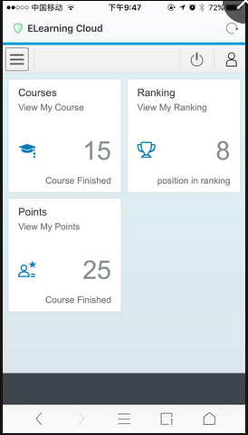
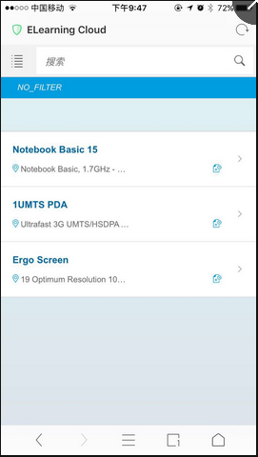
 | http://www.uibaba.com/shows/20161220/296.html 界面参考

项目计划
 | 3月 |  |  | 4月 |  |  |  | 5月 |  |  |  | 6月 |  |  |  |  | 7月
 | 2017-03-17 | 2017-03-24 | 2017-03-31 | 2017-04-07 | 2017-04-14 | 2017-04-21 | 2017-04-28 | 2017-05-05 | 2017-05-12 | 2017-05-19 | 2017-05-26 | 2017-06-02 | 2017-06-09 | 2017-06-16 | 2017-06-23 | 2017-06-30 | 2017-07-07 | 2017-07-14 | 2017-07-21 | 2017-07-28
项目准备
需求整理与设计
SAP接口讨论
项目整体技术架构搭建（UI5,ODATA,DATABASE,WECHAT）
HCP开发环境搭建
UI5开发
后台接口开发
微信接口集成
SAP接口连接测试
集成测试
生产系统迁移
试运行

开发正式开始

和SAP接口基本连通

开发基本完成进入集成测试

测试完成生产系统迁移

试运行以及问题修复

正式上线

app接口
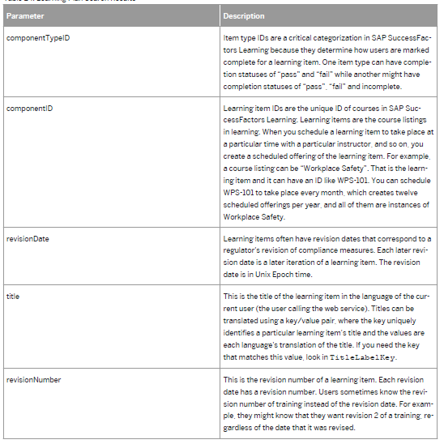
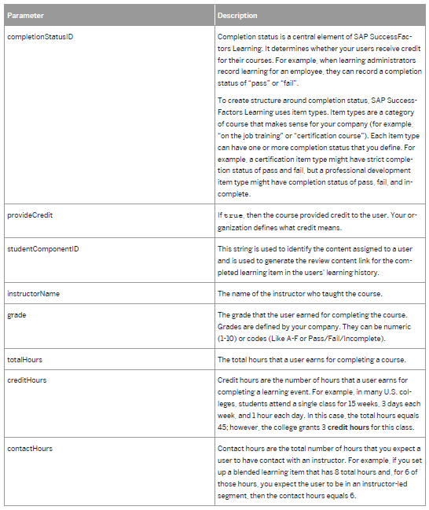
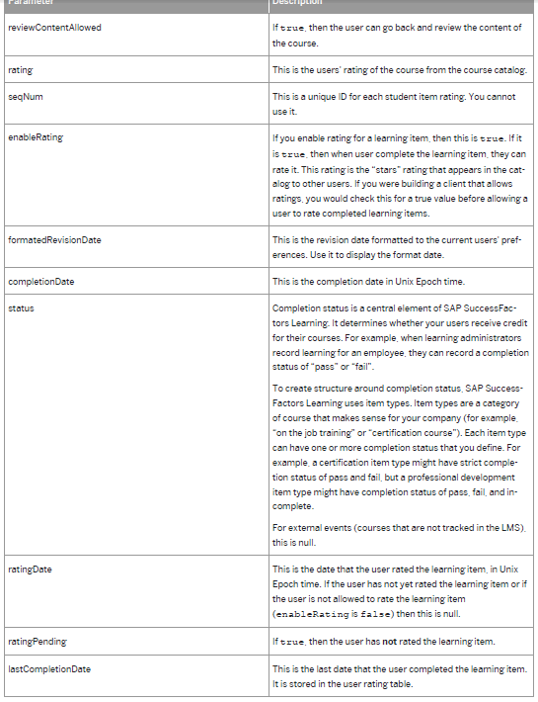
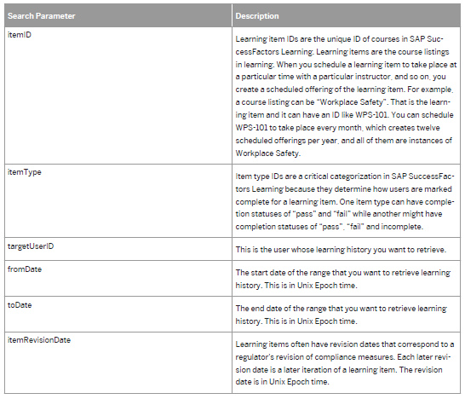
UserInformation | 以下是SF标准接口我们可能需要自己在封装一层

Header

GET /learning/odatav4/searchStudent/v1/$metadata
GET /learning/odatav4/searchStudent/v1/Students?
$filter=criteria/learnerID eq %27etuo%27 and
criteria/lastName ne %27aa%27 and
criteria/organizationIDs ne %271147467408,1147466204%27 and
criteria/domainIDs eq %27FIN1080, FIN601%27 and criteria/jobPositionIDs eq %27AP2, AP3%27
{
"@odata.context": "$metadata#Students",
"value":
[
{
"studentID": "TAABERTS",
"empStatID": "ACT",
"empTypID": "1",
"regularTempID": "",
"fulltime": "Yes",
"jobLocID": "FRA",
"jobPosID": "MANAGER",
"domainID": "IT",
"orgID": "IT",
"compID": "",
"lastName": "Aberts",
"firstName": "Tammy",
"middleName": "E",
"notActive": "Yes",
"addr": "123 Maple St",
"city": "Alexandria",
"state": "VA",
"postal": "22302",
"cntry": "US",
"superField": "BRTMCCORMICK",
"hireDate": 1430319600000,
"termDate": null,
"emailAddr": "tammy.aberts@localhost.int",
"hasAccess": "Yes",
"selfReg": "",
"locked": "No",
"regionID": "Americas",
"roleID": "DEFAULT USER",
"profileStatus": "EXPIRED",
"accountID": "12345",
"posNumID": "56342",
"nativeDeeplinkUser": "No",
"criteria": null
}
]
}

Search Parameter |  | Response Parameters | Sample CODE
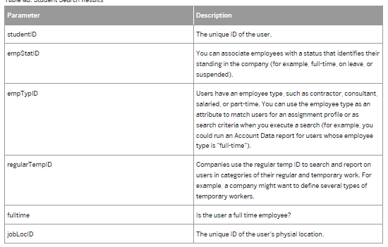
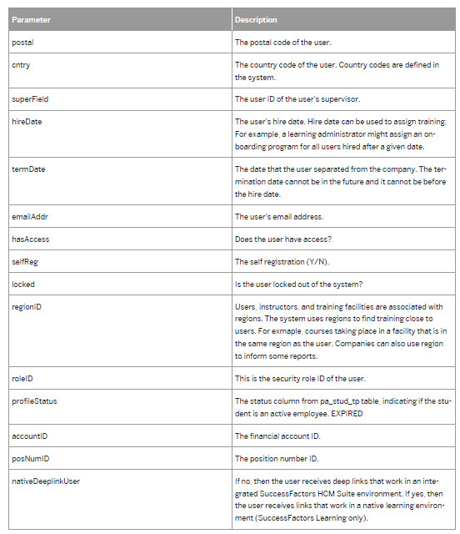

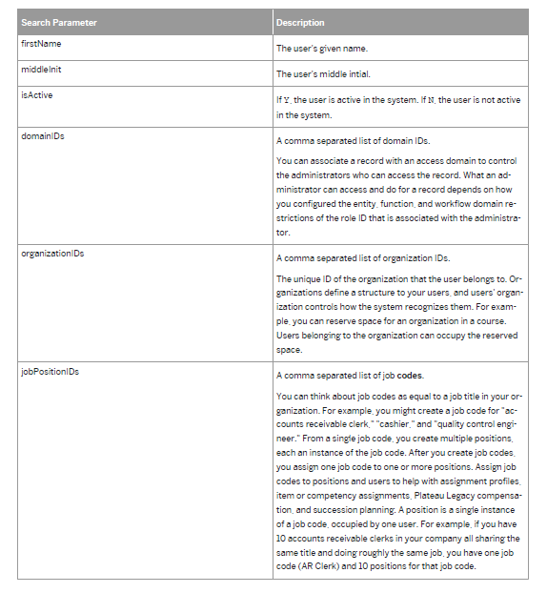

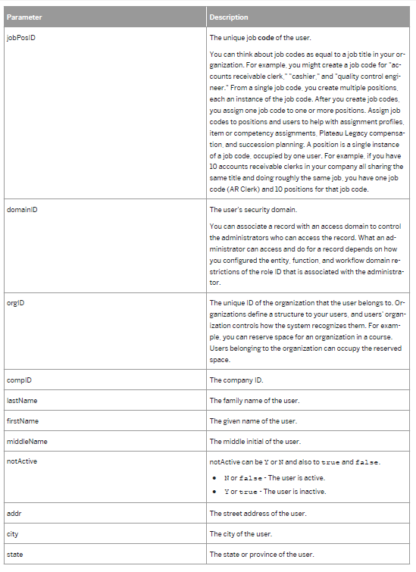

LearningHistory | 以下是SF标准接口我们可能需要自己在封装一层

Header

GET /learning/odatav4/public/user/learningHistory/v1/$metadata
GET /learning/odatav4/public/user/learningHistory/v1/learninghistorys?
$filter=criteria/targetUserID eq 'hkuser' and criteria/maxNumberToRetrieve eq 2
{
@odata.context: "$metadata#learninghistorys"
value: [2]
0: {
componentTypeID: "COURSE"
componentID: "HY_04_SCORM_240415"
revisionDate: 1439243520000
title: "HY_04_SCORM_240415"
revisionNumber: "1"
completionStatusID: "ORG_PASS"
provideCredit: true
studentComponentID: 10076
instructorName: "Johnson"
grade: "B"
totalHours: null
creditHours: null
contactHours: null
cpeHours: null
comments: null
esigUsername: null
lastUpdateTimestamp: 1439243924000
esigMeaningCode: null
scheduleID: null
componentKey: null
reviewContentAllowed: true
rating: null
seqNum: null
enableRating: false
formatedRevisionDate: "8/10/2015"
completionDate: 1439243923000
status: "ORG_PASS"
ratingDate: null
ratingPending: null
lastCompletionDate: 1439243923000
criteria: null
}-
1: {
...
}
}

Search Parameter |  | Response Parameters |  | Sample CODE

表结构
例子：
客户（来一份）通过公众号登陆并授权微信以及sf learning系统，我们把两边系统的token存入表中，下次再次登陆的话用微信openid来判断为sf learning中的哪个员工并通过所保存的token来进行数据验证连接
客户（来一份）分为两类课程必修以及选修，员工完成必修课的5分，完成选修课得10分，如果拿到一百分则完成任务得到培训小能手称号及奖章
客户（来一份）有两个员工tom，leon tom

example
名字
Customer |  |  |  |  | CustomerName
field | is key？ | description | type |  | field | is key？ | description | type | Customer | customer_id | type | status
customer_id | yes | 客户id | string |  | customer_id | yes | 客户id | string |  | laiyifeng | A | active
type |  | 客户类型 | string |  | language_id | yes | 语言代码参考相关worksheet页 | string
status |  | 客户状态（active,inactive） | string |  | customer_name |  | 客户名字 | string | CustomerName | customer_id | language_id | customer_name
合同
 |  |  |  |  |  |  |  |  |  | laiyifeng | EN | laiyifeng
客户管理员
 |  |  |  |  |  |  |  |  |  | laiyifeng | CN | 来一份
CustomerContract |  |  |  |  | SystemAdmin
field | is key？ | description | type |  | field | is key？ | description | type | CustomerContract | customer_id | contract_id | contract_type | start_date | end_date | user_number | operation_type | description | attachment1 | attachment2 | attachment3 | attachment4 | attachment5
customer_id | yes | 客户id | string |  | customer_id | yes | 客户id | string |  | laiyifeng | 1 | B | 20170801 | 99991231 | 1000 | A | 重要客户
contract_id | yes | 合同id | string |  | user | yes | 管理员名称 | string
contract_type |  | 合同类型 | string |  | type |  | 类型（sf连接用户or系统管理员） | string | SystemAdmin | customer_id | user | type | password | status
start_date |  | 开始时间 | date |  | password |  | 密码 | string |  | laiyifeng | admin | A | 123 | active
end_date |  | 结束时间 | date |  | status |  | 状态（active,inactive） |  |  | laiyifeng | sfadmin | B | 123 | active
user_number |  | 用户数量 | number |  | 改为存储secrt id的表
客户表结构
operation_type |  | 运维类型 | string
description |  | 描述 | text
attachment1 |  | 附件1 | attachment
attachment2 |  | 附件2 | attachment
attachment3 |  | 附件3 | attachment
attachment4 |  | 附件4 | attachment
attachment5 |  | 附件5 | attachment

example
用户表结构
User
field | is key？ | description | type
customer_id | yes | 客户id | string
user_id | yes | 用户id | string |  |  |  |  |  | User | customer_id | user_id | status | firstname | lastname | mobile | email | wechat_openid | sf_user | sf_user_token | points
status |  | 状态 | string |  |  |  |  |  |  | laiyifeng | tom | active | 孝光 | 光 | 111 | 11@qq.com | 11 | 111 | 1111 | 100
firstname |  | 名 | string |  |  |  |  |  |  | laiyifeng | leon | active | 蕴 | 李 | 222 | 22@qq.com | 22 | 222 | 2222 | 5
lastname |  | 姓
mobile |  | 手机 | number |  |  |  |  |  | UserTask | customer_id | user_id | task_id | end_date | start_date | status | finish_date | title | title_picture
email |  | 邮箱 | string |  |  |  |  |  |  | laiyifeng | tom | 1 | 99991231 | 20170801 | F | 20170831 | 培训小能手 | XXX
wechat_openid |  | 微信token | string |  |  |  |  |  |  | laiyifeng | leon | 1 | 99991231 | 20170801 | S
sf_user |  | sf用户名 | string
points |  | 分数 | float | 考虑可以额外建表储存来满足 |  |  |  |  |  | laiyifeng | tom | 1 | 20170805 | 1 | 10
 |  |  |  |  |  |  |  |  |  | laiyifeng | tom | 2 | 20170805 | 1 | 10
UserTask |  |  |  |  |  |  |  |  |  | laiyifeng | tom | 3 | 20170805 | 1 | 10
field | is key？ | description | type |  | UserPicture |  |  |  |  | laiyifeng | tom | 4 | 20170805 | 1 | 10
customer_id | yes | 客户id | string |  | field | is key？ | description | type |  | laiyifeng | tom | 5 | 20170805 | 1 | 10
user_id | yes | 用户id | string |  | customer_id | yes | 客户id | string |  | laiyifeng | tom | 6 | 20170805 | 1 | 10
task_id | yes | 任务id | string |  | user_id | yes | 用户id | string |  | laiyifeng | tom | 7 | 20170805 | 1 | 10
end_date | yes | 结束日期 | date |  | picture |  | 头像 | string |  | laiyifeng | tom | 8 | 20170805 | 1 | 10
start_date |  | 起始日期 | date |  |  |  |  |  |  | laiyifeng | tom | 9 | 20170805 | 1 | 10
status |  | 状态 | string |  |  |  |  |  |  | laiyifeng | tom | 10 | 20170805 | 1 | 10
finish_date |  | 完成时间 | string |  |  |  |  |  |  | laiyifeng | leon | 11 | 20170805 | 1 | 5
points
title
title_picture

UserReward
field | is key？ | description | type
customer_id | yes | 客户id | string
task_id | yes | 任务id | string
reward_id

UserPoints
field | is key？ | description | type
customer_id | yes | 客户id | string
user_id | yes | 用户id | string
course_id | yes
finish_date
pointrule_id
points

配置表结构-分数
PointsRule |  |  |  |  |  |  |  |  | PointsRule | customer_id | rule_id | rule_type | status | assign_id
field | is key？ | description | type |  |  |  |  |  |  | laiyifeng | 1 | CE | Active | 1
customer_id | yes | 客户id | string
rule_id | yes | 客户id | string
rule_type | yes | 用户id | string |  |  |  |  |  | PointsRuleCalculation | customer_id | rule_id | rule_cal_id | indicator | end_date | start_date | course_type | course_id | course_complete_status | course_total_time | course_study_time | course_study_cpe | course_score | team_completion_rate | team_score_ave | team_score_tot | weight | point
status |  | 状态 | string |  |  |  |  |  |  | laiyifeng | 1 | 1 | 1 | 99991231 | 20170801 | mandatory |  |  |  |  |  |  |  |  |  |  | 5
example
assign_id |  | 分配id
 |  |  |  |  |  |  |  |  |  | laiyifeng | 1 | 1 | 2 | 99991231 | 20170801 | optional |  |  |  |  |  |  |  |  |  |  | 10
PointsRuleCalculation
field | is key？ | description | type |  |  |  |  |  |  | customer_id | assign_id | end_date | start_date | user_id | department | location | manager | location | e
customer_id | yes | 客户id | string |  |  |  |  |  |  | laiyifeng | 1 | 99991231 | 20170801 | * | * | * | * | *
rule_id | yes | 规则id | string
rule_cal_id | yes | 计算规则id | string
indicator | yes | 排序编号 | number |  |  |  |  |  |  |  |  |  |  | * | A
end_date | yes | 结束日期 | date |  |  |  |  |  |  |  | 1
start_date |  | 起始日期 | date
course_type |  | 课程类型 | string
course_id |  | 课程id | string |  |  |  |  |  |  |  | 2 |  |  | LEO
course_complete_status |  | 课程完成情况 | string
course_total_time |  | 总小时数 | number
course_study_time |  | 学习时数 | number
course_study_cpe |  | cpe时间 | number
course_score |  | 课程分数 | string
team_completion_rate |  | 团队课程完成率 | float
team_score_ave |  | 团队平均分 | float
team_score_tot |  | 团队总分 | float
weight |  | 权重 | float
point |  | 得分 | float

PointsRuleAssignment
field | is key？ | description | type
customer_id | yes | 客户id | string
assign_id | yes | 规则id | string
end_date | yes | 结束日期 | date
start_date |  | 起始日期 | date
user_id |  | 用户id
department |  | 部门
location |  | 地点
manager |  | 经理

TeamPointRuleCalculation
field | is key？ | description | type
rule_id | yes | 规则id | string
rule_cal_id | yes | 计算规则id | string
indicator | yes | 排序编号 | number
end_date | yes | 结束日期 | date
start_date |  | 起始日期 | date
team_completion_rate |  | 团队课程完成率 | float
team_score_ave |  | 团队平均分 | float
team_score_tot |  | 团队总分 | float
weight |  | 权重 | float
point |  | 得分 | float | 已与PointsRuleCalculation表合并，讨论是否需要拆开

example
配置表结构-任务
Task |  |  |  |  |  |  |  |  | Task | customer_id | task_id | end_date | start_date | task_type | task_name | rule_id | reward_id | assignment_id
field | is key？ | description | type |  |  |  |  |  |  | laiyifeng | 1 | 99991231 | 20170801 | C1 | 得到100积分获得培训积极分子称号 | 1 | 1 | 1
customer_id | yes | 客户id | string
task_id | yes | 任务id | string |  |  |  |  |  | TaskRule | customer_id | task_id | rule_id | end_date | start_date | rule_name | rule_type | score | rank | duration | duration_time_type
end_date | yes | 结束日期 | date |  |  |  |  |  |  | laiyifeng | 1 | 1 | 99991231 | 20170801 | 得到100积分获得培训积极分子称号 | C | 100
start_date |  | 起始日期 | date
task_type |  | 任务类型（分为可配之以及系统自带）
task_name |  | 任务名称 |  |  |  |  |  |  | TaskReward | customer_id | task_id | reward_id | end_date | start_date | reward_type | name | score | amount | title | title_picture
rule_id |  | 规则id |  |  |  |  |  |  |  | laiyifeng | 1 | 1 | 99991231 | 20170801 | C | 培训积极分子 |  |  | 培训积极分子 | xxx
reward_id |  | 奖励id
assignment_id |  | 分配id
 |  |  |  |  |  |  |  |  | TaskAssignment | customer_id | assign_id | end_date | start_date | assign_type | interval | interval_time_type | assign_start_date | user_id | department | location | manager
TaskRule |  |  |  |  |  |  |  |  |  | laiyifeng | 1 | 99991231 | 20170801 | C | No |  |  | * | * | * | *
field | is key？ | description | type
customer_id | yes | 客户id | string
task_id | yes | 任务id | string
rule_id | yes | 任务规则id
end_date | yes | 结束日期 | date
start_date |  | 起始日期 | date
rule_name |  | 任务规则名字
rule_type |  | 规则类型（分为可配之以及系统自带） | float
score |  | 分数达到多少
rank |  | 排名
duration |  | 持续时间
duration_time_type |  | 持续时间类型

TaskReward
field | is key？ | description | type
customer_id | yes | 客户id | string
task_id | yes | 任务id
reward_id | yes | 奖励id | string
end_date | yes | 结束日期 | date
start_date |  | 起始日期 | date
reward_type |  | 奖励类型（分为可配之以及系统自带）
name |  | 奖励名字
score |  | 获得分数
amount |  | 获得奖金
title |  | 获得头衔
title_picture |  | 头衔图片

TaskAssignment
field | is key？ | description | type
customer_id | yes | 客户id | string
assign_id | yes | 任务id | string
end_date | yes | 结束日期 | date
start_date |  | 起始日期 | date
assign_type |  | 分配类型 | date
interval |  | 运行间隔
interval_time_type |  | 运行间隔类型
assign_start_date |  | 运行开始时间
user_id |  | 用户id
department |  | 部门
location |  | 地点
manager |  | 经理

